Definições
Nome | Definição | Fonte | Foto
Balão intra-aórtico | O balão intra-aórtico (BIA) é um recurso amplamente utilizado em cirurgia cardiovascular e em unidades de terapia intensiva, sendo considerado o dispositivo de assistência circulatória mecânica (ACM) mais utilizado. A lógica deste sistema é simples: ao inflar durante a diástole, há um aumento no fluxo coronariano e consequente aumento no aporte de oxigênio ao miocárdio; concomitantemente, ao desinflar na sístole, há redução da pós-carga e, portanto, redução do consumo de oxigênio pelo miocárdio e aumento do débito cardíaco. [1] [1]- Maeda K, Takanashi S, Saiki Y. Perioperative use of intra-aortic balloon pump: where do we stand in 2018? Curr Opin Cardiol. 2018;33(6):613-21. | https://blog.bjcvs.org/single-post/2018/11/08/o-balao-intra-aortico-deve-ser-rotina/ | 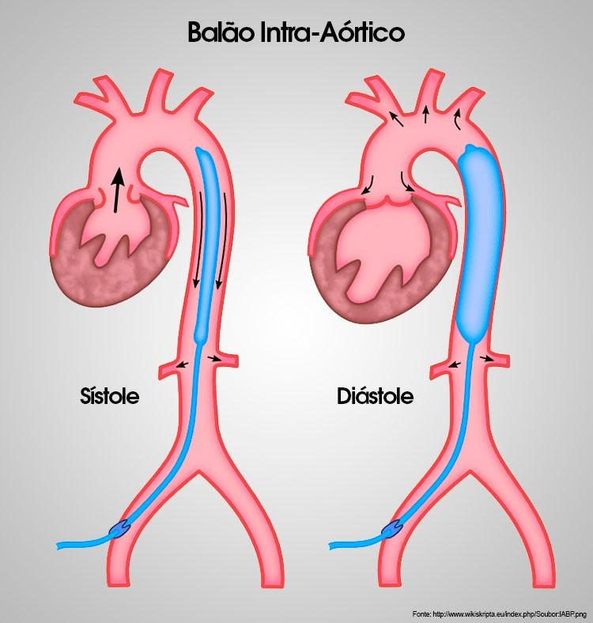
Stent | Ostenta é uma prótese que é inserida para restaurar o fluxo sanguíneo e permitir que o coração volte a receber oxigênio, reduzindo o risco de eventos cardíacos e como tratamento de escolha em pacientes com infarto do miocárdio | https://www.anahp.com.br/noticias/noticias-hospitais-membros/stent-o-que-e-e-como-ele-pode-ajudar-o-coracao/ | 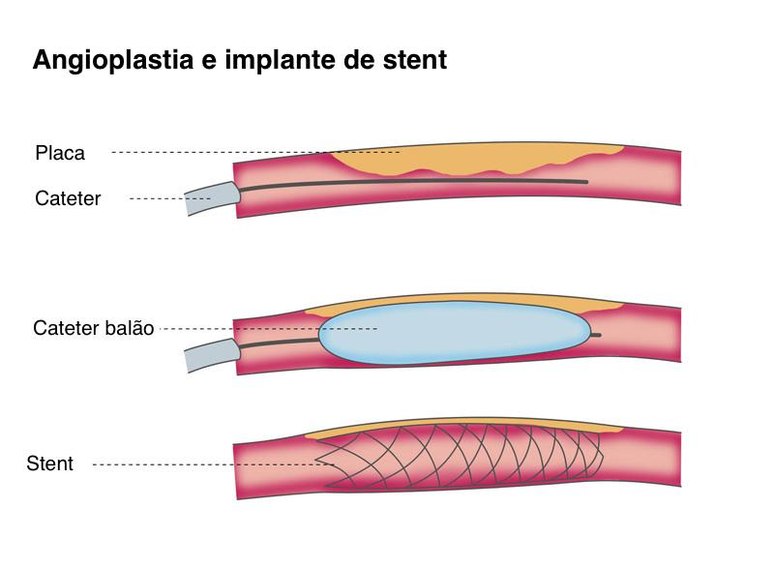
Ectasia e Aneurisma | Ectasia é a dilatação ou distensão de órgão que apresenta estrutura tubular. Ectasia é um aumento da artéria, inferior à 50%. Quando passa disso, denominamos aneurisma. | https://pt.wikipedia.org/wiki/Ectasia#:~:text=Ectasia%20%C3%A9%20a%20dilata%C3%A7%C3%A3o%20ou,que%20%C3%A9%20ectasia%20em%20br%C3%B4nquios. https://www.doctoralia.com.br/perguntas-respostas/qual-a-diferenca-de-ectasia-da-aorta-abdominal-e-aneurisma-da-aorta-abdominal#:~:text=Qual%20a%20diferen%C3%A7a%20de%20ectasia%20da%20aorta,aneurisma%20da%20aorta%20abdominal%3F%3F&text=O%20aneurisma%20de%20uma%20art%C3%A9ria,di%C3%A2metro%20normal%20deste%20mesmo%20vaso. | 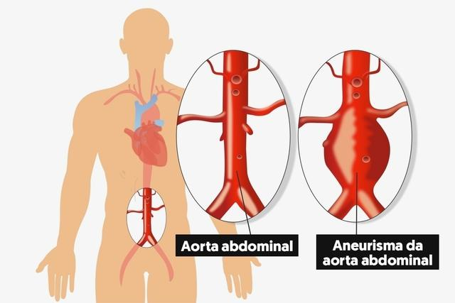
Trombo | Se caracteriza pela formação de um coágulo sanguíneo no interior de um vaso do sistema circulatório (veias e artérias), o que causa a obstrução da passagem de sangue. | https://www.infoescola.com/doencas/trombose/ | 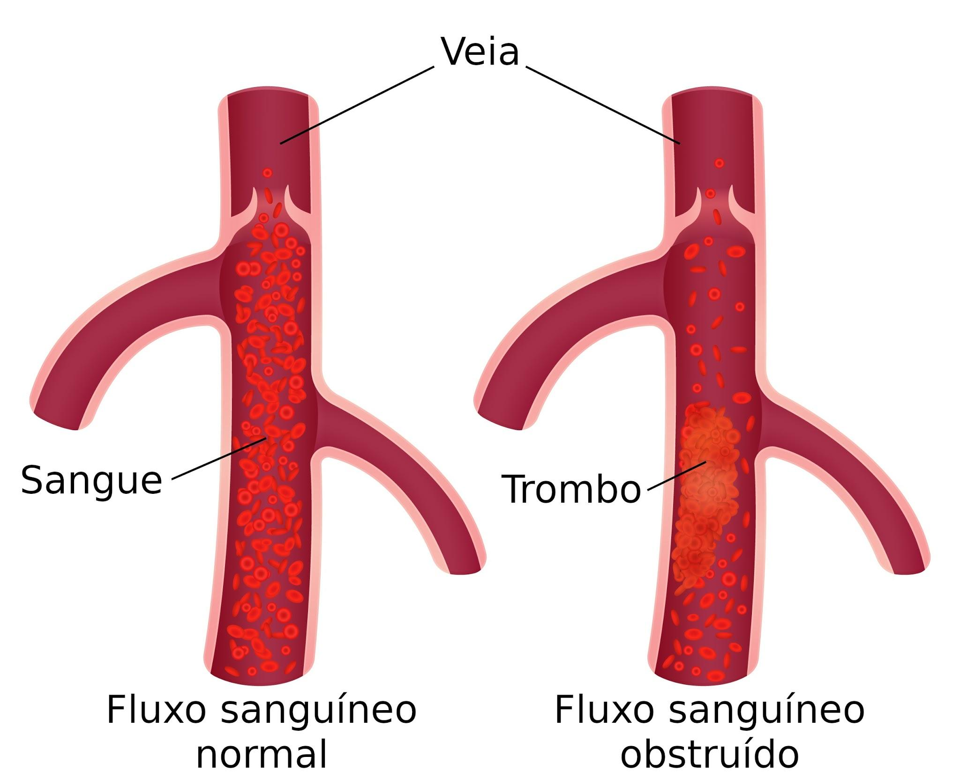
Infarto do Miocardio | Trata-se da morte do músculo cardíaco resultante de isquemia, devido a falta de oxigênio e nutrientes, causado principalmente pela formação de placas de gordura no interior das coronárias (arteroesclerose) com conseqüente redução da luz do vaso sanguíneo | https://aia1317.fandom.com/pt-br/wiki/Infarto_do_Mioc%C3%A1rdio | 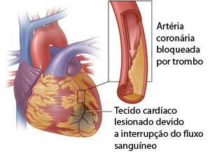
AVC - ACIDENTE VASCULAR CEREBRAL | Aproximadamente 80% dos pacientes que apresentam o AVC, o apresentam na sua forma isquêmica (infarto cerebral), ou seja, por uma obstrução da circulação em uma determinada artéria. O AVC hemorrágico é de ocorrência menos frequente e geralmente é consequência da ruptura de um vaso sanguíneo associado a um pico de hipertensão arterial não controlada. | https://www.medicinamitoseverdades.com.br/blog/sintomas-e-complicacoes-do-derrame---avc-isquemico-ou-hemorragico | 